상품제안서
무지 에코백 4사이즈 | 상품코드: S23972

 |  |  |  |  |  |  | 02-713-8555 | www.synergygift.co.kr
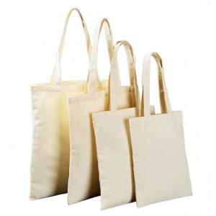

【상세/제작정보】 | <p style="text-align: center; " align="center"><span style="font-size: 14pt;">※ 기본인쇄 사이즈 100x100mm 기준입니다.</span></p><p style="text-align: center; " align="center"><span style="font-size: 14pt;">(초과시 별도문의, 추가비용 발생됩니다.)</span></p>

【인쇄/포장옵션】 | 실크 / OPP(비닐)

【공급단가】 | 수량 | 100~ | 300~ | 1,000~ | 3,000~ | 10,000~
*VAT별도 | 20x25 | 960원 | 910원 | 860원 | 840원 | 820원
 | 25x30 | 1,150원 | 1,090원 | 1,040원 | 1,010원 | 990원
 | 30X35 | 1,260원 | 1,190원 | 1,130원 | 1,100원 | 1,080원
 | 35X40 | 1,410원 | 1,340원 | 1,270원 | 1,240원 | 1,220원

【상품 URL】 | https://www.synergygift.co.kr:443/src/goods_detail.php?gdno=23972

